Präampel
Version: 11.04.2022
www.stadtwerke-kiel.de

 | Heizlastberechnungstool nach DIN SPEC 12831-1 Verbrauchsverfahren für Bestandsgebäude

 | Präampel:
 | Sehr geehrte Damen und Herren, dieses Tool dient der Berechnung von Heizlasten nach DIN SPEC 12831-1 und ist Eigentum der Stadtwerke Kiel AG. Die Angaben werden vom Benutzer selbst getätigt und sind auch von diesem zu plausibilisieren. Damit Sie als Nutzer die Angaben und Ergebnisse einschätzen können stellen wir Ihnen unter dieser Präampel die Berechnungsgrundlagen zur Einsicht zur Verfügung. Sollte Sie dort Fehler finden bitten wir Sie uns schnellstmöglich davon in Kenntnis zu setzen. Wir werden die Fehler dann schnellstmöglich nach bestem Wissen korrigieren. Wir übernehmen keinerlei Gewähr für die Richtigkeit, Vollständigkeit, Aktualität oder Qualität der in diesem Tool zur Verfügung gestellten Daten und Informationen. Wir schließen jegliche Haftung für jedwede Schäden materieller oder immaterieller Art aus, die durch die Nutzung der zur Verfügung gestellten Daten oder durch die Nutzung fehlerhafter und unvollständiger Informationen verursacht wurde. Wir behalten uns ausdrücklich die jederzeitige Änderung der in diesem Tool zur Verfügung gestellten Daten ohne gesonderte Ankündigung vor. Ebenso sind wir berechtigt dieses Tool jederzeit zu ergänzen, zu löschen oder deren Veröffentlichung zeitweise oder endgültig einzustellen. Sämtliche Rechte an von uns selbst erstellten Objekten, Grafiken, Berechnungen und Texte stehen ausschließlich uns zu. Eine Vervielfältigung dieser Objekte, Berechnungen und Texten in anderen elektronischen oder gedruckten Publikationen ist ohne unsere ausdrückliche Zustimmung nicht gestattet. Mit freundlichen Grüßen Ihre Stadtwerke Kiel AG

 | Berechnungsverfahren:
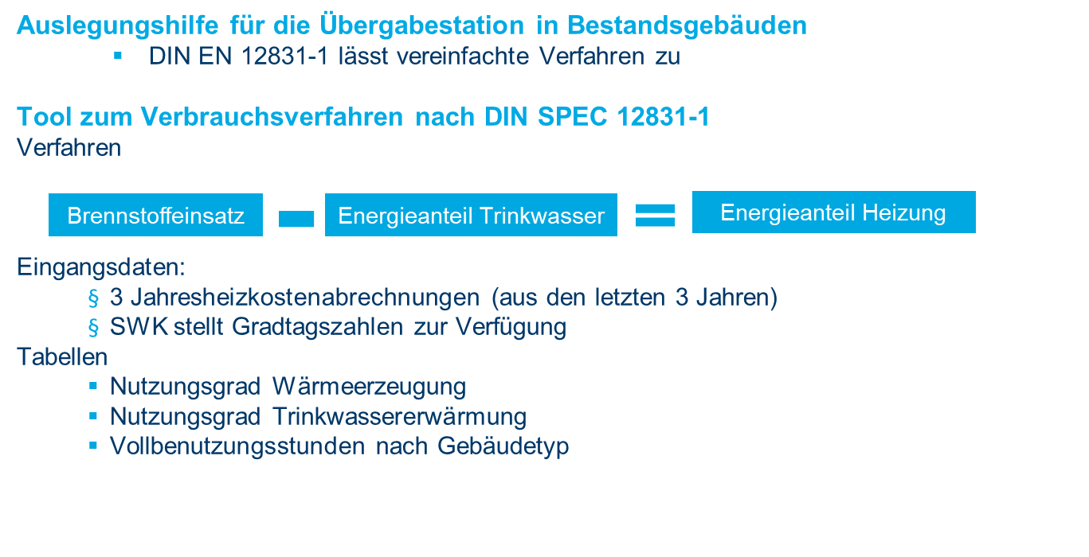

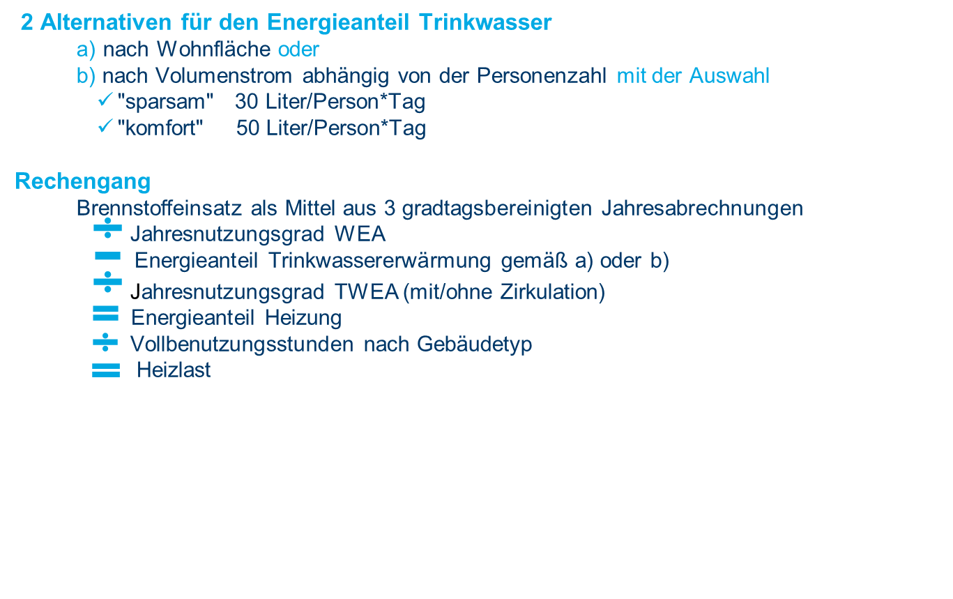

 | Tabellen:

Eingabe
Hilfstool zur Berechnung der Heizlast
Urheber: Stadtwerke Kiel AG
Version: 14.11.2022
www.stadtwerke-kiel.de
Alle Angaben ohne Gewähr!
Heizlastberechnungstool nach DIN SPEC 12831-1 Verbrauchsverfahren für Bestandsgebäude

Angaben zum Objekt
Adresse
Kundennummer
Gebäudeart | Bitte auswählen
Medium | Bitte auswählen
Umrechnung m³ -> kWh oder Liter -> kWh | Link zur Umrechnung

Verbrauch über Abrechnungen
Abrechnungen vom xx.xx.xxxx | 2021-02-15
bis zum xx.xx.xxxx | 2023-02-11
Brennstoffeinsatz in kWh aufsummiert
Auf ein Jahr hochgerechneter und gradtagsbereinigter Brennstoffeinsatz

Kesseldaten
Einbaujahr | Bitte auswählen
Kesselart | Bitte auswählen
Wärmebedarf | 0.00 kWh
Heizlast wenn keine TWEA

Nutzen Sie ein Verfahren zur Schätzung des Energieaufwands für die Trinkwassererwärmung
Art | Bitte auswählen
Zirkulation | Bitte auswählen

a) Nutzenergie für TWEA nach Wohnfläche
Wohnfläche in m² | 0
Energieanteil TWEA in kWh
Energieanteil Heizung in kWh
Heizlast (Leistung ohne Warmwasser)

b) Nutzenergie für TWEA nach Personenanzahl
Auswahl der Variante | Bitte auswählen
Personenzahl | 0
Energieanteil TWEA
Energieanteil Heizung
Heizlast (Leistung ohne Warmwasser)

